상품제안서
더미니 회전형 폴딩 스마트폰거치대 | 상품코드: S47689

 |  |  |  |  |  |  | 02-713-8555 | www.synergygift.co.kr
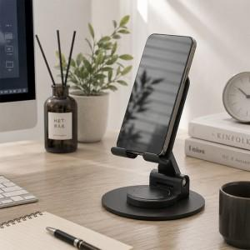

【상세/제작정보】

【인쇄/포장옵션】 | 레이저, DTF컬러인쇄 / 포장지포장

【공급단가】 | 수량 | 50~ | 100~ | 300~ | 1,000~ | 5,000~
*VAT별도 | 단가 | 3,380원 | 3,190원 | 3,100원 | 2,970원 | 2,850원

【상품 URL】 | https://www.synergygift.co.kr:443/src/goods_detail.php?gdno=47689

